pc
编号 | 功能模块 | bug描述 | 备注
1 | 待办任务 | 右上角待办任务个数与首页显示的待办任务数不一致（账号011695） | 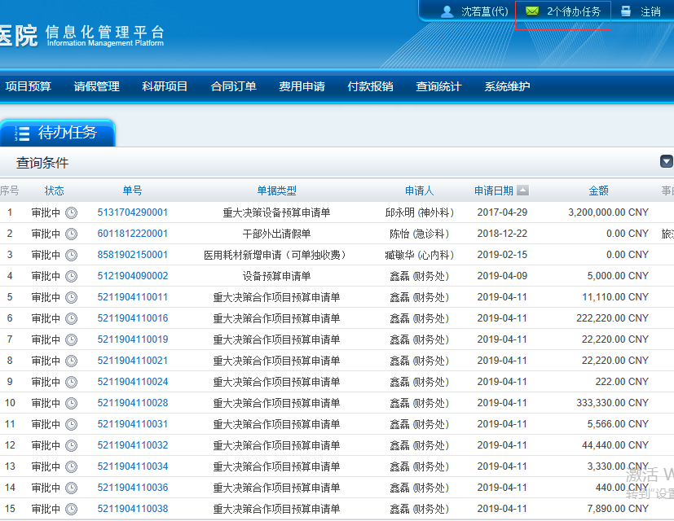
2 | 设备预算申请单 | 收费项目是必填项吗？要的话加星号 不要的话去掉限制
3 |  | 登录超时之后，提示“Error”文字太小，不明显 | 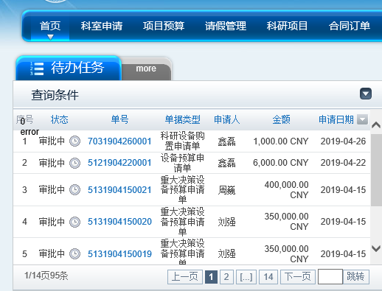
4 | 待办任务 | 点“拒绝”按钮，一定要填审批意见吗？ | 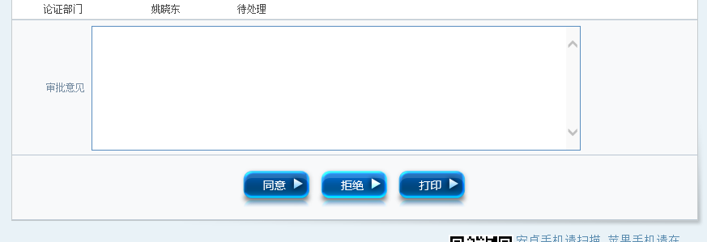
5 | 待办任务 | 文字过多时样式修改（5131704290001 ） | 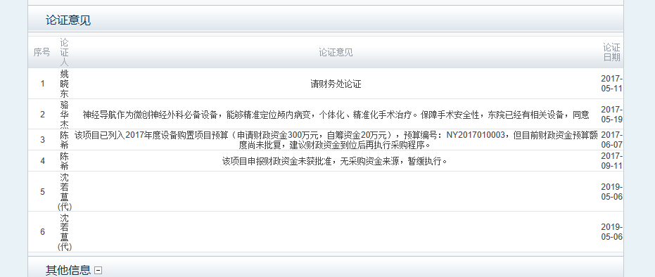
 | 重大决策后勤基建预算申请 | 12190账号的重大决策后勤基建预算申请（5191905060001）没有在下一个审核人（010180）的待办任务列表 | 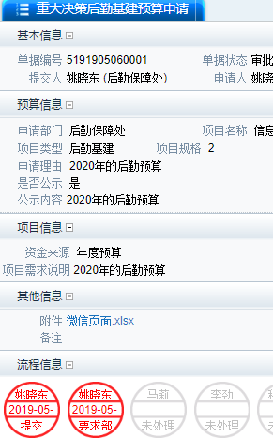 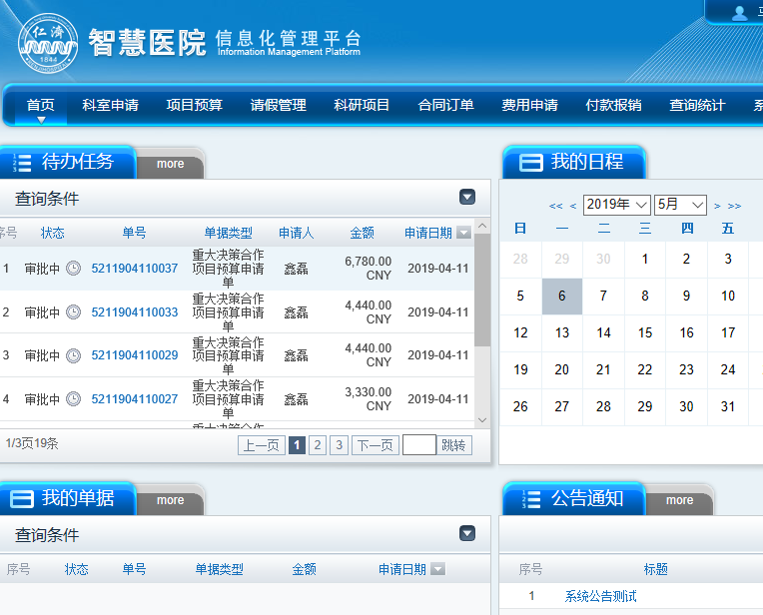
 |  | 时间排序不一致 | 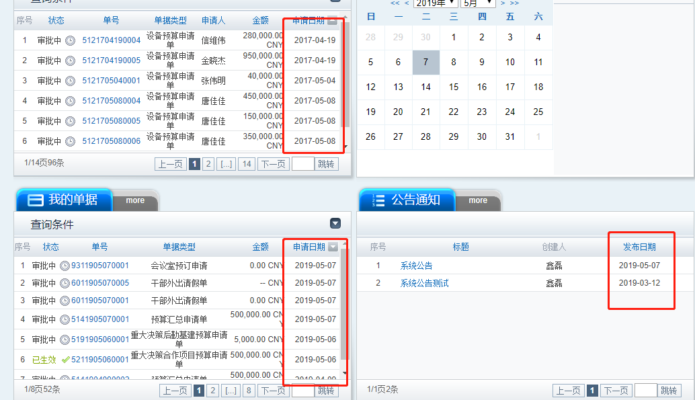
 | 项目立项审核 | 前置审核人的 说明 文字错误
 | 项目维护 | 点第一个删除按钮，下列的内容都会被删掉
 | 合同申请 | 合同明细的合同说明是必填项吗？
 | 报销付款凭证导出 | 导出失败，且提示错误 | 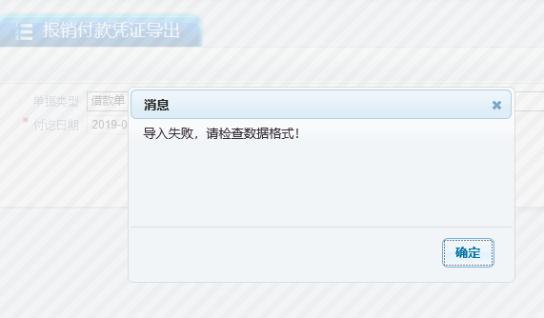

微信
编号 | 功能模块 | bug描述 | 指派给 | bug状态 | 创建日期 | 备注
 | 通知通告 | 公告详情参照网页版，右下角显示公告人以及时间，后台添加了附件，微信端要支持下载 |  | 已解决
 |  | 时间去掉时分秒显示，标题，时间的底部颜色以及文字颜色修改 |  | 已解决 |  | 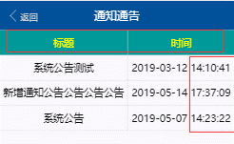
1 | 设备预算申请 | 共享科室显示有问题 |  | 已解决 | 2019-05-06 | 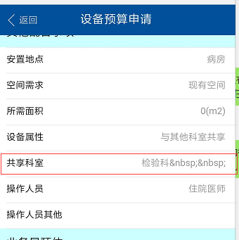
2 | 待办任务 | 时间排序不对，将最后创建的单子最先显示 |  | 已解决 | 2019-05-06 | 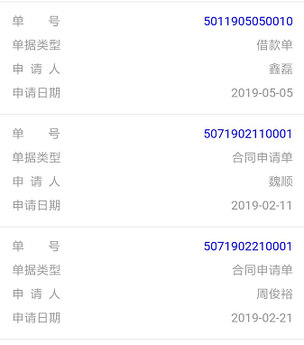
3 | 干部外出请假申请 | 错字，请输入事由 |  | 已解决 | 2019-05-06 | 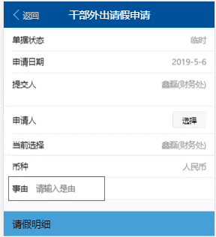
4 | 干部外出请假申请 | 干部外出请假申请，保存报错 |  | 已解决 | 2019-05-06
5 |  | 账号010499重大决策设备预算申请通过 失败，单号 5131704290001 |  | 已解决 | 2019-05-06 | 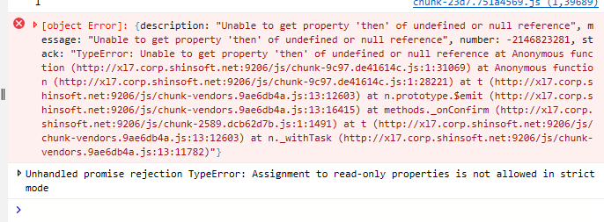 重大决策设备预算申请
6 | 单据查询 | 微信单据查询报错（5131704290001） |  | 已解决 | 2019-05-06
7 | 按钮 | 用虚拟键点击“返回”，会缓存上条数据浏览的位置 |  | 已解决 | 2019-05-06 | 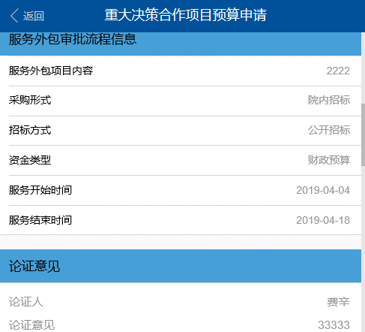
8 |  | 无效的账号微信可以登录成功（021648）网页会弹窗提示用户不存在 |  | 已解决
9 | 预算汇总申请单 | 5141903290002点击单号无反应（账号011648） |  | 已解决
10 | 重大决策后勤基建预算申请 | 12190账号的重大决策后勤基建预算申请（5191905060001）没有在下一个审核人（010180）的待办任务列表 |  | 无法重现
11 | 设备购置申请 | 未补充材料也可以提交成功（pc和微信）单号7031905070001 |  | 已解决
 | 会议室预定申请 | 1.缺少字段日期，未获取到会议开始、结束时间， 2.“主持人”改为“联系人”9311905130002 |  | 1已解决 |  | 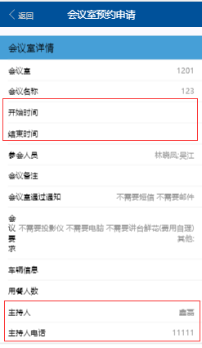 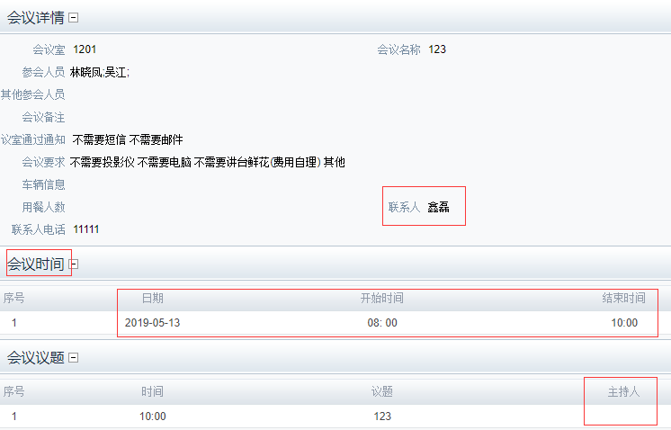
 | 上传附件 | 上传附件，选择相机，删除附件，再次选择相机，提示 |  | 已解决 |  | 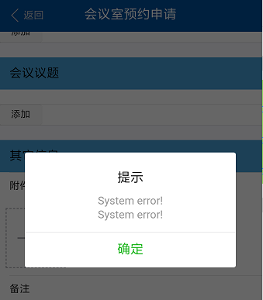
 | 干部外出请假申请 | 1.直接点击“保存”，“提交”，提示显示有问题（ 错别字事由） 2.（选择部门人员时的样式可以微调下吗？颜色差别不要太大） |  | 1已解决 2已解决 |  | 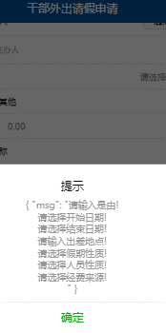 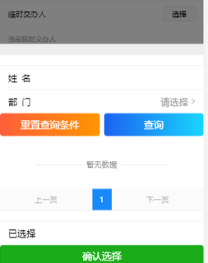
 |  | 选择错误的人员性质提交，页面提示提交成功 |  |  |  | 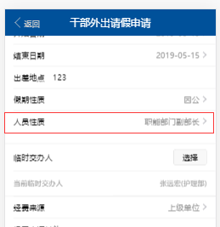
 |  | 将所有信息填好之后，提交，跳转到了单据申请页，没有提交成功或失败的提示，我的申请、我的草稿都没有刚刚提交的信息
 | 护士长请假申请 | 非护士长点击“护士长请假申请单”，网页报错，微信基本信息不会加载出来，且报错 |  | 已解决 |  | 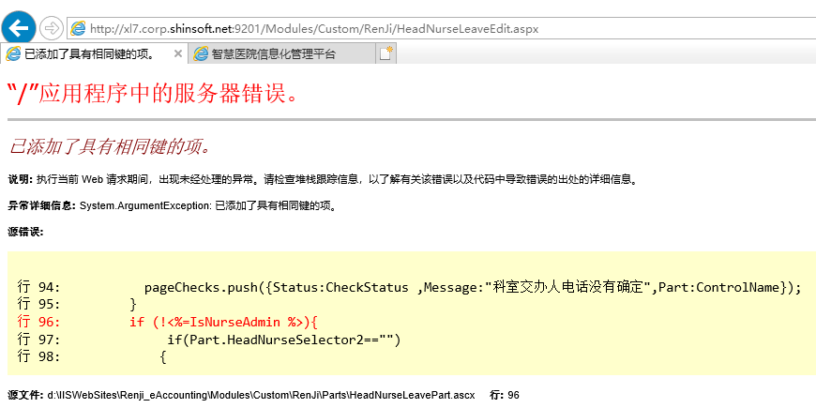 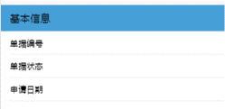
 |  | 班别名称，点击查询报错 |  | 已解决 |  | 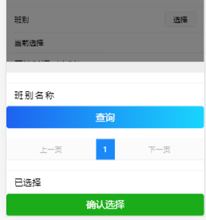
 |  | 1.点击“添加”按钮，报错， 2.点击“提交”按钮，报错 |  | 已解决 |  | 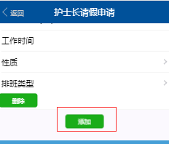 
 |  | （013638账号的任意护士长请假申请单）电脑上一样的数据提交成功了，微信流程过不去 |  | 已解决 |  | 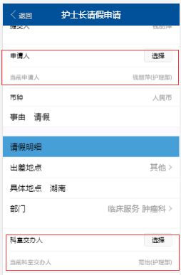 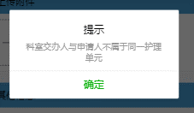
 | 公用经费付款申请 | 1.进入页面就报错 2.点击“保存”或“提交”按钮“，报错 |  | 已解决
 |  | 事前申请单不能输入，整个流程走不通，费用类型为空，付款信息也不能选择 |  | 已解决 |  | 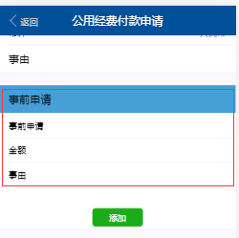
 | 公用经费付款申请 | 填好所有的信息提交，报错 |  | 已解决 |  | 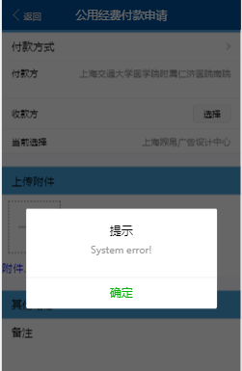
 | 会议室预定申请 | 议题和附件非必填项 |  |  |  | 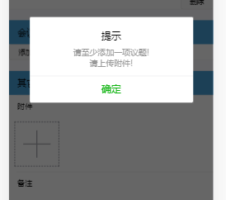
 | 借款单申请 | 提示文字，点击确定之后，回到了单据申请页 |  | 已解决 |  | 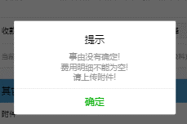
 |  | 不勾选本人承诺也能提交成功 |  | 已解决 |  | 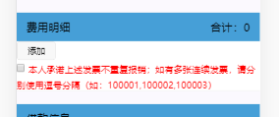
 |  | 选择了本人承诺，提示没有选择 |  | 已解决 |  | 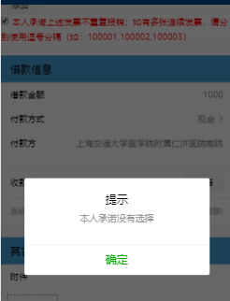
 |  | 手机上填写的借款单，网页显示不完整 |  |  |  | 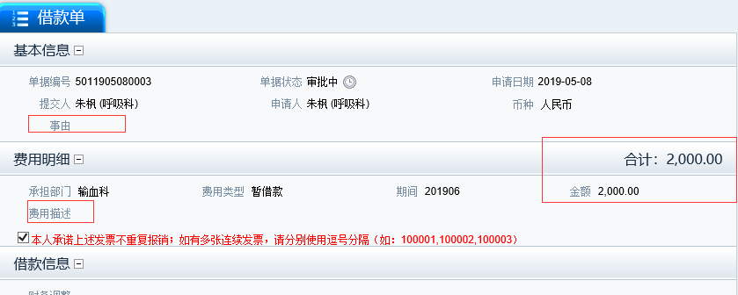
 |  | 待办任务列表无数据时，显示为空或者提示暂无数据
 | 单据申请 | 干部外出请假，护士长请假申请，科室员工请假申请，公用经费付款申请的保存改成“暂存” |  |  |  | 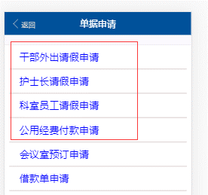
 |  | 暂存和提交按钮统一样式
 | 科室员工请假申请 | 将所有信息填好之后，点击“提交”，页面提示“提交成功”，但是我的申请、我的草稿都没有刚刚提交的信息，点击“确定”之后，没有跳转页面 |  |  |  | 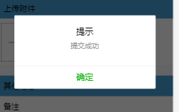
 | 人员经费付款申请 | 提交按钮灰置，无法提交 |  | 已解决 |  | 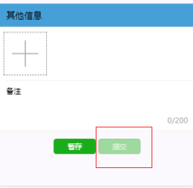
 |  | 点击“暂存”，提示System error！ |  |  |  | 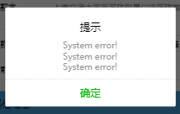
 |  | 第一次提交提示”金额超出可使用的预算额度“，再次提交，发票号不可用了 |  | 已解决 |  | 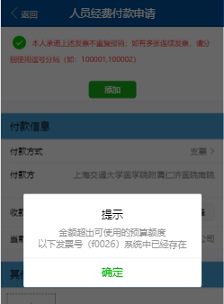
 | 人员经费预付款申请 | 选择了本人承诺，提交按钮还是灰置的 |  | 已解决 |  | 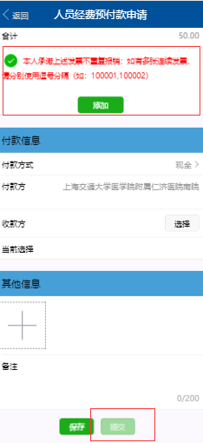
 | 会议室预约申请 | 会议时间为必填项,开始日期默认为空 | 王海影 |  |  | 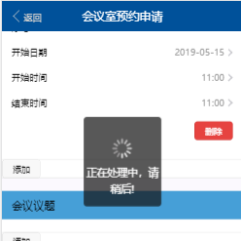
 | 借款单申请 | 费用明细和借款信息是必填项 | 王海影 |  |  | 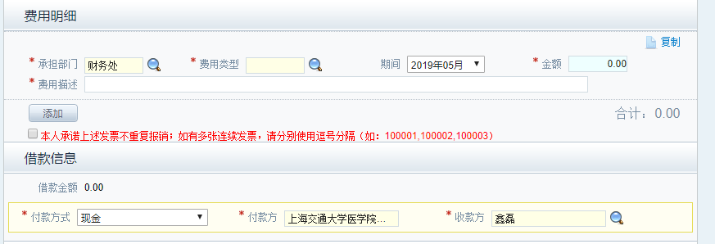
 | 护士长请假申请 | 登录之后打开护士长请假申请页面，提交按钮灰置 | 何成英
 | 公用经费付款申请 | 费用类型不一致，网页上的类型和微信上的不一样 | 何成英 |  |  | 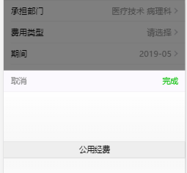 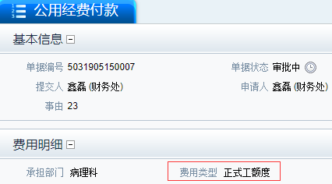
 |  | 更新

